상품제안서
나빌레라 전통패턴 고급 나무젓가락세트 | 상품코드: S39140

 |  |  |  |  |  |  | 02-713-8555 | www.synergygift.co.kr
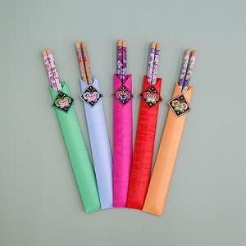

【상세/제작정보】 | 100개 / 1카톤 4500원 별도 인쇄 불가능 "스티커 제작해서 보내주시면 부착가능" 스티커 부착비 100원

【인쇄/포장옵션】 | 스티커 / OPP(비닐)

【공급단가】 | 수량 | 50~ | 100~ | 500~ | 1,000~ | 5,000~
*VAT별도 | 단가 | 5,250원 | 5,100원 | 4,690원 | 4,610원 | 4,440원

【상품 URL】 | https://www.synergygift.co.kr:443/src/goods_detail.php?gdno=39140

